Comentarios
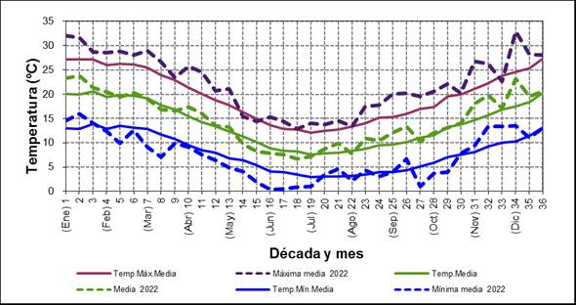
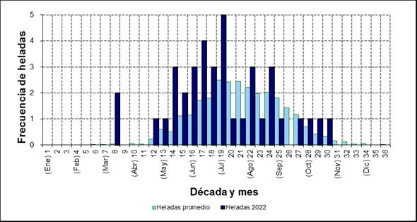
COMENTARIOS PARTICULARES DE LOS ENSAYOS

La fenologia de madurez de la ret 1 no puedo ser registrada.
De ser necesario tenemos los datos de proteinas (muestras compuestas).

Los mayores daños de heladas se observaron en la ret 1 ya que la etapa de espigazon coincidio con eventos de heladas. Miestras que para las otras fechas de siembra fue menor.
Se ha observado una alta incidencia de virus con distinta severidad de acuerdo a algunas variedades.
La presión de enfermedades fue moderada a leve para el caso de roya amarilla y con baja a nula roya de la hoja, con respecto a roya del tallo una sola variedad presentaba roya del tallo en la RET1.
A lo que correspecta a mancha amarilla se observó mayor nivel de incidencia en estapas tardías

